2024_data
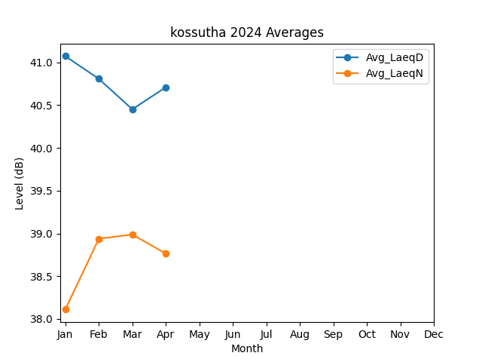
Month | Avg_LaeqD | Avg_LaeqN
1 | 41.074196563 | 38.109970313
2 | 40.808875385 | 38.937679275
3 | 40.4524569 | 38.987342821
4 | 40.709486343 | 38.764505019

